入力方法
< 入 力 手 順 >
①世帯主の方の国民健康保険の加入有無を選択してください。
「世帯主の加入なし」または「世帯主の加入有」
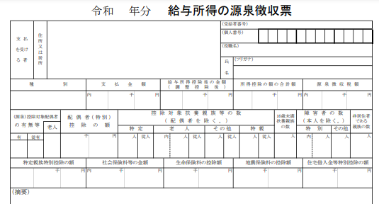
１．加入する方のご年齢と所得の状況 |  |  |  |  |  |  |  |  |  |  |  |  |  |  |  | 加入者数 |  | 5 | 人
 |  |  |  |  |  |  |  |  |  |  |  |  |  |  |  |  |  |  |  | TRUE
 | 世帯主の加入有 |  |  |  |  |  |  |  |  |  |  |  |  |  |  |  |  |  |  | FALSE |  | 890,000
 | 続柄 | 年齢 | 収入の 種 類 | 収入 |  | 所得 |  |  | 基準総所得 （-43万円) |  |  |  | 非自発該当 |  |  | 40～64歳の 加入者数 |  | 0 | 人 | FALSE
 |  |  |  |  |  |  |  |  |  |  |  |  |  |  |  |  |  |  |  | TRUE |  |  |  |  |  |  | 世帯主の加入なし
②国民健康保険に加入する方の「続柄」を入力してください。
2 | 世帯主 | 66 | 給与 | 2,000,000 円 |  | 1,320,000 円 |  |  | 890,000 円 |  |  |  |  |  |  |  |  |  |  | FALSE |  |  |  | 1月1日年齢64歳 |  | 非自発該当 | 世帯主の加入有
2 |  |  | 年金 | 1,200,000 円 |  | 100,000 円 |  |  |  |  |  |  |  |  |  | 未就学児の 加入者数 |  | 0 | 人 | FALSE
③世帯主と加入する方の令和８年４月１日時点の「年齢」を入力してください。
1 |  |  | その他 |  |  |  |  |  |  |  |  |  |  |  |  |  |  |  |  | FALSE
2 | 妻 | 65 | 給与 | 2,000,000 円 |  | 1,320,000 円 |  |  | 1,390,000 円 |  |  |  |  |  |  |  |  |  |  | FALSE
・令和８年１月１日時点の年齢が64歳の場合のみ、「1月１日年齢64歳」を選択してください。
2 |  |  | 年金 | 1,200,000 円 |  | 600,000 円 |  |  |  |  |  |  |  |  |  | 18歳以上の 加入者数 |  | 5 | 人
1 | 1月1日年齢64歳 |  | その他 |  |  |  |  |  |  |  |  |  |  |  |  |  |  |  |  | 1,320,000
2 | 子 | 22 | 給与 | 900,000 円 |  | 250,000 円 |  |  | 0 円 |  |  |  |  |  |  |  |  |  |  | 100,000
④世帯主と加入する方全員の令和７年中の収入金額等を入力してください。
収入がない場合は入力不要です。
1 |  |  | 年金 |  |  |  |  |  |  |  |  |  |  |  |  | 基準総所得総計
1 |  |  | その他 |  |  |  |  |  |  |  |  |  |  |  |  |  |  |  |  | 1,320,000
・給与または年金収入のみの方は、源泉徴収票に記載されている「支払金額」を入力してください。
1 | 子 | 21 | 給与 |  |  |  |  |  | 370,000 円 |  |  |  |  |  |  | 2,650,000円 |  |  |  | 600,000
1 |  |  | 年金
2 |  |  | その他 |  |  | 800,000 円 |  |  |  |  |  |  |  |  |  |  |  |  |  | 250,000
・給与や年金以外のその他の所得がある方は、その他の所得の合計額を入力してください。
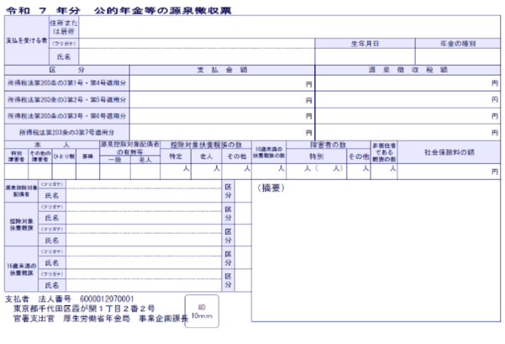
2 | 子 | 20 | 給与 | 900,000 円 |  | 75,000 円 |  |  | 0 円 |  |  |  | 非自発該当 |  |  |  |  |  |  | 0
1 |  |  | 年金 |  |  |  |  |  |  |  |  |  |  |  |  | 40歳～64歳までの 方の基準総所得総計 |  |  |  |  |  |  |  |  | 夫
⑤雇用保険受給資格がある方で、離職日時点の年齢が64歳以下であり、雇用保険受給資格者証に記載の離職理由コードが11，12，21，22，23，31，32，33，34のいずれかに該当する場合は、「非自発的失業者に係る軽減」に該当します。該当する場合は「非自発該当」を選択してください。
※非自発的失業者に係る軽減を受けるには、国民健康保険課で申請手続きが必要です。
1 |  |  | その他 |  |  |  |  |  |  |  |  |  |  |  |  |  |  |  |  | 0 |  |  |  |  | 妻
0 |  |  | 給与 |  |  |  |  |  | 0 円 |  |  |  |  |  |  | 0円 |  |  |  | 0 |  |  |  |  | 子
0 |  |  | 年金
0 |  |  | その他 |  |  |  |  |  |  |  |  |  |  |  |  |  |  |  |  | 75,000
 | ※給与所得と年金所得の合計が10万円を超える場合は所得控除額が上乗せされます。 |  |  |  |  |  |  |  |  |  |  |  | 7割基準 | 430,000 |  | 軽減基準所得 |  |  |  | 0
 |  |  |  |  |  |  |  |  |  |  |  |  | 5割基準 | 1,980,000 |  | 0円 |  |  |  | 0
 |  |  |  |  |  |  |  |  |  |  |  |  | 2割基準 | 3,280,000
２.保険料の計算
 | A 医療分 |  |  |  | B 介護保険分 |  |  |  |  | C 後期高齢者支援分 |  |  |  |  | D こども・子育て支援分
 | (加入者全員) |  |  |  | (40歳～64歳の方のみ) |  |  |  |  | (加入者全員) |  |  |  |  | (加入者全員)
【注意事項】
・結果はあくまでも試算であり、実際の保険料と異なる場合があります。
・年度の途中で40歳になる場合、本来は介護保険料分が加算されますが、この試算では計算されせん。
・保険料のお支払いは、普通徴収の場合、年間合計を９期に分けてお支払いいただきます。したがって、１回あたりの支払金額は、月当たりの金額よりも大きくなります。
 | ① 所得割額 |  |  |  | ① 所得割額 |  |  |  |  | ① 所得割額 |  |  |  |  | ① 所得割額
 | 2,650,000 |  | 円 × 7.00% |  | 0 |  | 円 × 2.71% |  |  | 2,650,000 |  | 円 × 3.01% |  |  | 2,650,000 |  | 円 × 0.29%
 | ＝ | 185,500 |  | 円 | ＝ | 0 |  | 円 |  | ＝ | 79,765 |  | 円 |  | ＝ | 7,685 |  | 円

 | ② 均等割額 |  |  |  | ② 均等割額 |  |  |  |  | ② 均等割額 |  |  |  |  | ② 均等割額（18歳以上）
 | 29,769円 × |  | 5 | 人 | 13,972円 × |  | 0 | 人 |  | 12,506円 × |  | 5 | 人 |  | 1,359円 × |  | 5 | 人
 | ＝ | 148,845 |  | 円 | ＝ | 0 |  | 円 |  | ＝ | 62,530 |  | 円 |  | ＝ | 6,795 |  | 円

 | ③ 平等割額 |  |  |  | ③ 平等割額 |  |  |  |  | ③ 平等割額 |  |  |  |  | ③ 平等割額 |  |  |  |  |  | ７割軽減 | ５割軽減 | ２割軽減
 |  | 19,511 |  | 円 |  | 0 |  | 円 |  |  | 8,196 |  | 円 |  |  | 823 |  | 円 |  |  | ○ | ○

 | ④ 軽減額 |  |  |  | ④ 軽減額 |  |  |  |  | ④ 軽減額 |  |  |  |  | ④ 軽減額
 | 168,356 |  | 円 × | 0.7 | 0 |  | 円 × | 0.7 |  | 70,726 |  | 円 × | 0.7 |  | 7,618 |  | 円 × | 0.7
 | 0 |  | 円 × | 0.85 |  |  |  |  |  | 0 |  | 円 × | 0.85
 | ＝ | 117,849 |  | 円 | ＝ | 0 |  | 円 |  | ＝ | 49,508 |  | 円 |  | ＝ | 5,332 |  | 円
 | 計 （100円未満切捨て) |  |  |  | 計 （100円未満切捨て) |  |  |  |  | 計 （100円未満切捨て) |  |  |  |  | 計 （100円未満切捨て)
 |  | 236,000 |  | 円 |  | 0 |  | 円 |  |  | 100,900 |  | 円 |  |  | 9,900 |  | 円
 | （限度額:670,000円） |  |  |  | （限度額:170,000円） |  |  |  |  | （限度額:260,000円） |  |  |  |  | （限度額:30,000円）

 | 合計は A + B + C + D = |  |  |  | 346,800 |  | 円になり、月当たりは約 |  |  |  |  | 28,900 |  | 円になります。
 |  |  |  |  |  |  |  |  | ※年額（A～Dの合計）を12ヶ月で割った金額になります。
 |  |  | ※実際の１期あたり納付金額は、年額を最大９期（加入月による）で割った金額になります。

 | 【注意事項】
 | ・この試算は、令和８年度の保険料率の見込みに基づいて計算していますので、実際の保険料率とは異なる場合があります。
 | ・入力内容に基づいた試算のため、実際の額と異なる場合があります。あくまでも目安としてご利用ください。
 | ・年度途中に40歳に到達する場合はその月から、65歳に到達する場合はその前月まで、介護保険分がかかります。
 | ・保険料は、7月から翌年3月までの年９回でのお支払いになるため、月当たりの金額は実際の１期当たりの額と異なります。
 | なお、加入のお手続きを7月以降にされた場合は、お手続きの翌月から翌年の3月までの間お支払いいただくことになります。

